Накладная-№3
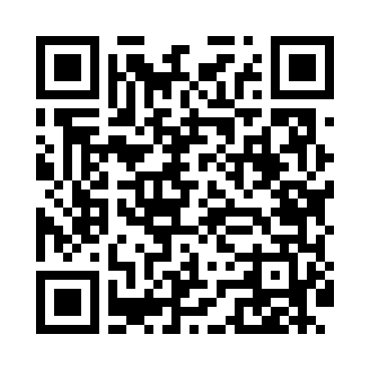
Номер товарно-транспортной накладной: |  |  | Торговый представитель: Amriyev Muhammad
Поставщик: Toshkent falcon fly 2 |  |  | Телефон торгового представителя: +998972880505
Дата отгрузки: 21.10.2025 |  |  | Контрагент: """" Klient
Дата консигнации: |  |  | Адрес:
Доставщик: |  |  | Телефон:
Телефон доставщика:
Время заказа: 21.10.2025 14:38:36
№ | Штрих-код | Название товаров (работ,услуг) | Количество | Количество в кейсе | Цена | Сумма
 |  |  | 50 |  |  | 119
1 | 6972544275913 | Металл туздон B7591G DB-15-140 | 10 | 10 шт. | 7.20 | 72
2 | 6920240720022 | Коврики сервировочные пластмассовая DB-145-14 | 30 | 30 шт. | 0.90 | 27
3 | 2015821512920 | Металический Фри сетка GB-21-1 | 10 | 10 шт. | 2 | 20
Итого: 119$|->UZS: 1,487,500.00

